GM 1
Sonstige Berechnungen GM1

 | Zins | 1.07
 | Rentenbarwertfaktor für t= 24 | 11.469334001

 |  | Elektrolyse | PV | Erlöse Strom | Erlöse Wasserstoff | Kosten Regulatorien | Kosten Infrastruktur | Kontrollspalte
 | Investition/ Rückfluss t=1 | -12,623,568 | -13,260,000 | 125,030 | 2,584,226 | -83,569 | - | -23,257,881
 | jährl. Kosten | -623,568 | -260,000 | - | - | -83,569 | - | 1,742,119
 | jährl. Rückflüsse | - | - | 125,030 | 2,584,226 | - | -
 | Barwert der Kosten | -7,151,910 | -2,982,027 | - | - | -958,481 | - | 19,980,945
 | Barwert der Rückflüsse | - | - | 1,559,041 | 32,223,577 |  | -
 | NPV Gesamt | -19,775,478 | -16,242,027 | 1,559,041 | 32,223,577 | -1,042,050 | -4,577,717 | -3,276,936
 | Summe | -7,854,653

Grafiken Sensitivität GM1

 | Systemkosten ohne Infrastruktur | -3,276,936
 | Wegfall regulatorischer Abgaben | -2,234,887
 | CapEx-Förderung: 10% | -1,034,882
 | CapEx-Förderung: 20% | 165,177
 | CapEx-Förderung: 30% | 1,365,117

 | OpEx-Förderung: 0% | -2,234,887
 | OpEx-Förderung: 10% | -1,636,354
 | OpEx-Förderung: 20% | -1,037,826
 | OpEx-Förderung: 30% | 439,298

 | WACC: 7% | -2,234,887
 | WACC: 6% | -261,270
 | WACC: 5% | 2,017,707

 | Standort-Änderung:
 | Bayern | -2,234,887
 | Brandenburg | -4,073,378
 | NRW | -6,015,255
 | Baden-Württemberg | -2,139,070

 | Strompreisänderung:
 | Preiserhöhung von 15% | -2,234,887
 | keine Preiserhöhung | -2,436,911
 | Preiserhöhung von 25% | -2,097,254
 | Preiserhöhung von 50% | -1,715,156

 | Grenzkostenfahrweise:
 | mit Grenzkostenfahrweise | -2,234,887
 | ohne Grenzkostenfahrweise | -2,241,119

 | Sensitivität des Strompreises
 | 15% Erhöhung: | 8.29%
 | 50% Erhöhung: | 29.62%

 | 0.55267782314
 | 0.5923523674

GM2
Sonstige Berechnungen GM2

 | Zins | 1.07
 | Rentenbarwertfaktor für t= 34 | 12.854009361

 |  | Umrüstung | Erlöse Wärme | Erlöse Strom | H2 Kosten | Kontrollspalte
 | Investition/ Rückfluss t=1 | -17,160,000 | 80,028 | 883,409 | -666,900 | -16,863,462
 | jährl. Kosten | -660,000 | - | - | -666,900 | -363,462
 | jährl. Rückflüsse | - | 80028 | 883,409 | -
 | Barwert der Kosten | -8,483,646 | - | - | -8,572,339
 | Barwert der Rückflüsse | - | 1,108,709 | 12,238,757 | -
 | NPV Gesamt | -25,643,646 | 1,108,709 | 12,238,757 | -9,239,239 | -21,535,406
 | Summe | -21,535,420

Grafiken Sensitivität GM2

 | Ausgangslage: | -21,535,420

 | CapEx-Förderung: 0% | -21,535,420
 | CapEx-Förderung: 10% | -19,885,411
 | CapEx-Förderung: 20% | -18,235,411
 | CapEx-Förderung: 30% | -16,585,411

 | OpEx-Förderung: 0% | -21,535,420
 | OpEx-Förderung 10% | -20,621,046
 | OpEx-Förderung 20% | -19,706,681
 | OpEx-Förderung 30% | -18,792,317

 | WACC: 7% | -21,535,420
 | WACC: 6% | -22,085,741
 | WACC: 5% | -22,748,973

 | Wasserstoffpreisänderung:
 | 45 EUR/MWh | -21,535,420
 | 40 EUR/MWh | -19,682,134
 | 35 EUR/MWh | -16,423,463
 | 30 EUR/MWh | -9,674,720
 | 25 EUR/MWh | 3,287,141

 | Grenzkostenfahrweise:
 | mit Grenzkostenfahrweise | -21,535,420
 | ohne Grenzkostenfahrweise | -73,415,862

GM3
Sonstige Berechnungen GM3

 | Zins | 1.07
 | Rentenbarwertfaktor für t= 24 | 11.469334001

 |  | Methanisierung und Strombezug | Erlöse Methan | Kosten Regulatorien
 | Investition/ Rückfluss t=1 | -13,841,570 | 1,962,240 | -516,840
 | jährl. Kosten | -2,466,570 | - | -516,840
 | jährl. Rückflüsse | - | 1,962,240 | -
 | Barwert der Kosten | -28,289,915 | - | -5,927,811
 | Barwert der Rückflüsse | - | 24,467,826
 | NPV Gesamt | -42,131,485 | 24,467,826 | -6,444,651
 | Summe | -24,108,310

Grafiken Sensitivität GM3

 | Ausgangslage: | -24,108,309
 | Regulatorische Abgaben auf 0 | -17,663,659

 | CapEx-Förderung: 0% | -17,663,659
 | CapEx-Förderung: 10% | -16,526,159
 | CapEx-Förderung: 20% | -15,388,659
 | CapEx-Förderung: 30% | -14,251,159

 | OpEx-Förderung: 0% | -17,663,659
 | OpEx-Förderung 10% | -17,096,304
 | OpEx-Förderung 20% | -16,528,949
 | OpEx-Förderung 30% | -15,961,595

 | WACC: 7% | -17,663,659
 | WACC: 6% | -18,208,851
 | WACC: 5% | -18,383,990

 | Grenzkostenfahrweise:
 | ohne Grenzkostenfahrweise | -17,663,659
 | mit Grenzkostenfahrweise | -14,943,973

 | Methan-Preiserhöhung:
 | 80 EUR/MWh | -17,663,659
 | 100 EUR/MWh | -11,578,777
 | 120 EUR/MWh | -5,429,746
 | 140 EUR/MWh | 687,210

Grafiken_GM
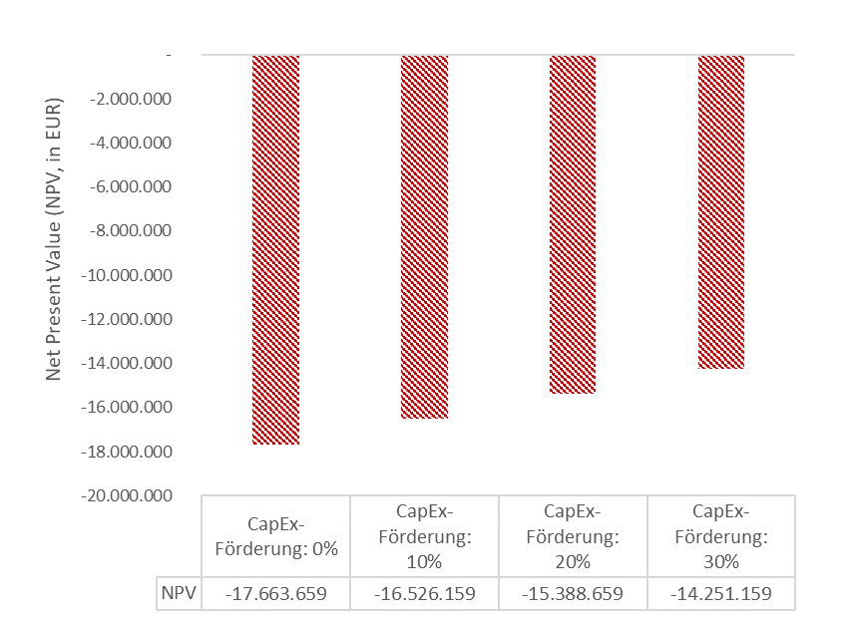
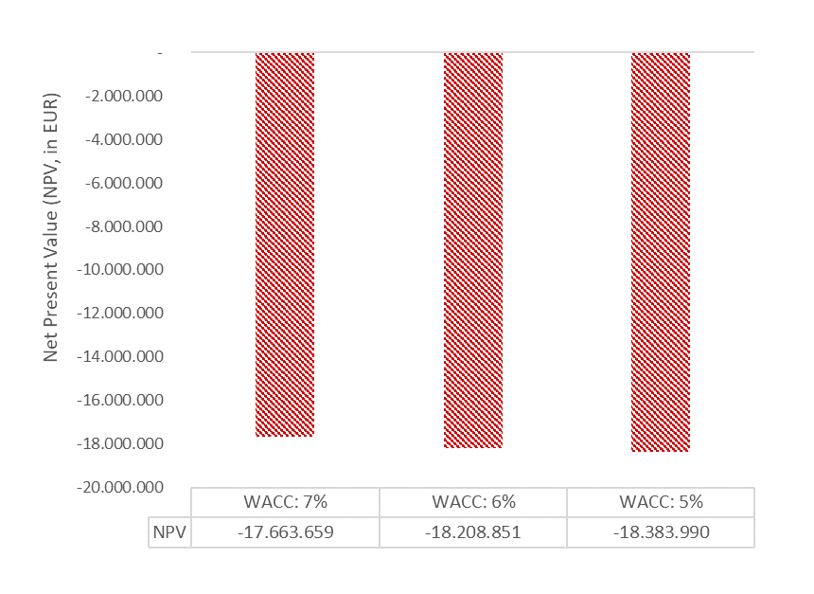
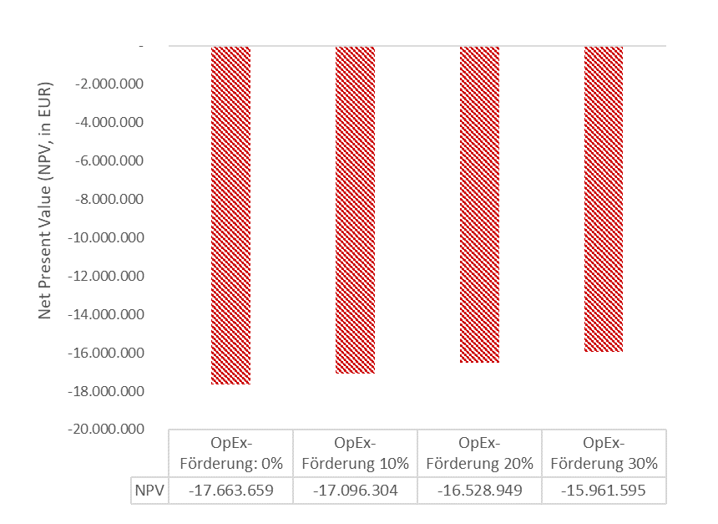
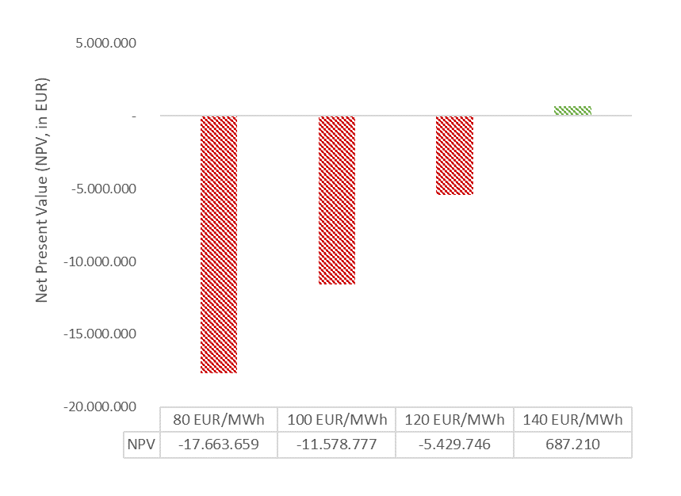
Grafiken Sensitivität GM1

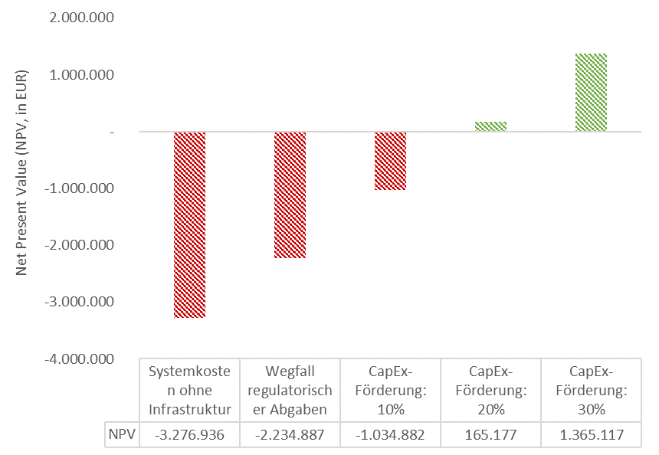
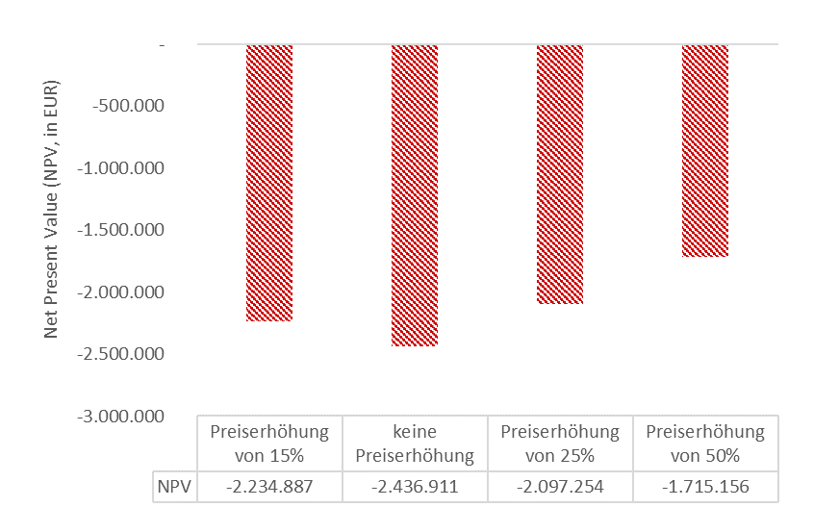
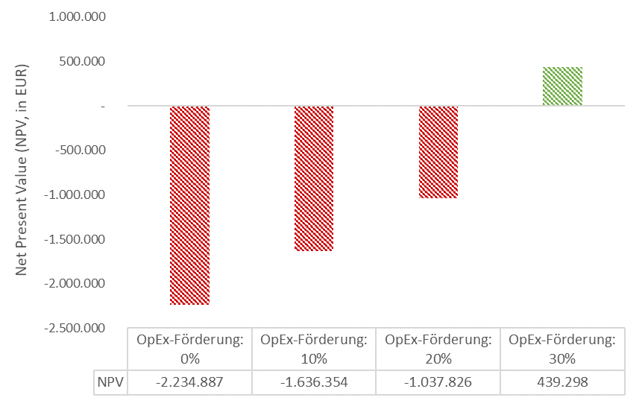

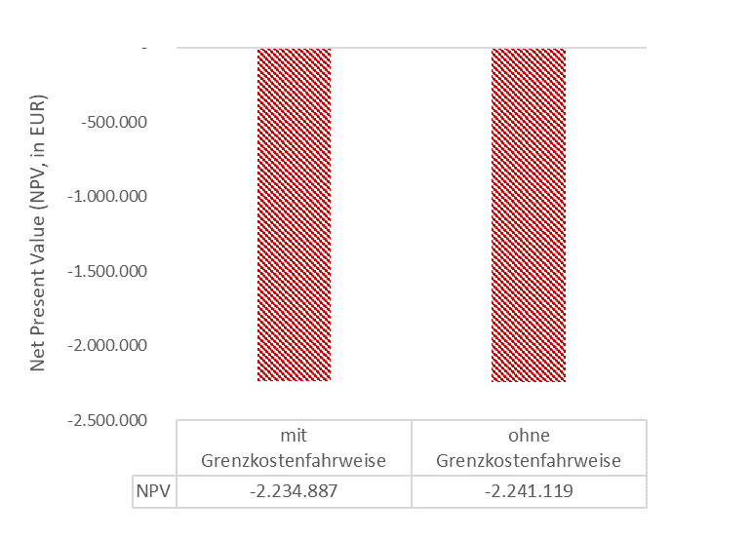
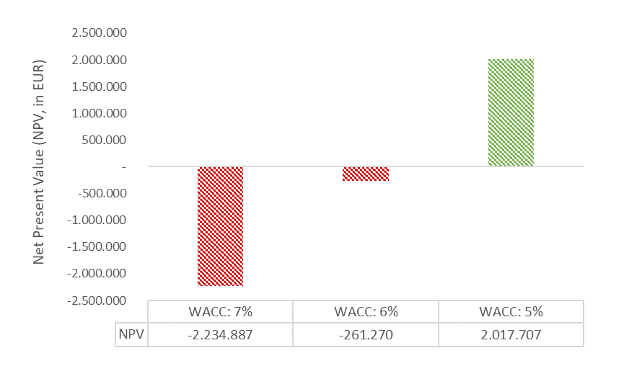
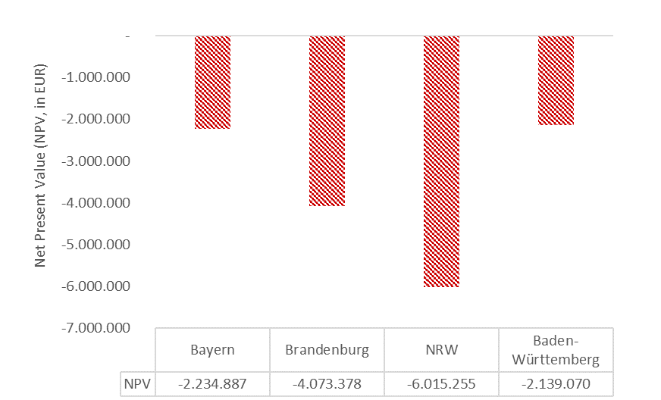

Grafiken Sensitivität GM2

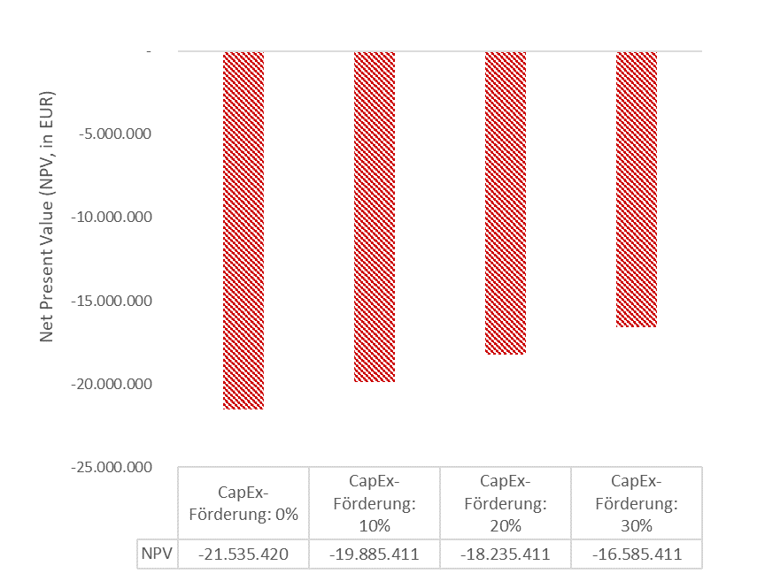
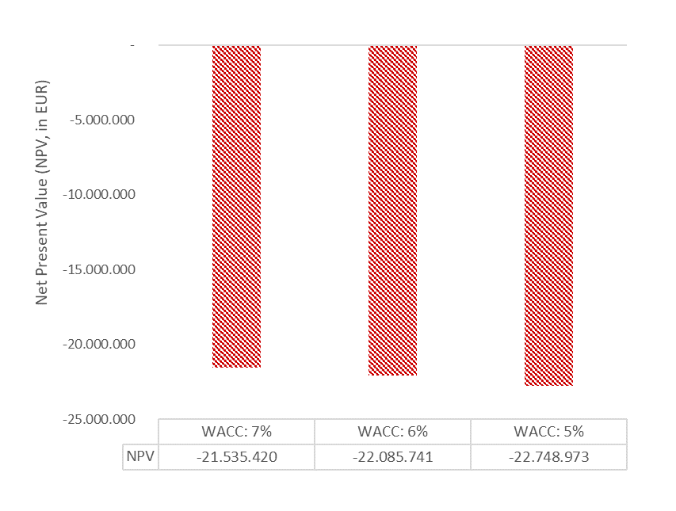
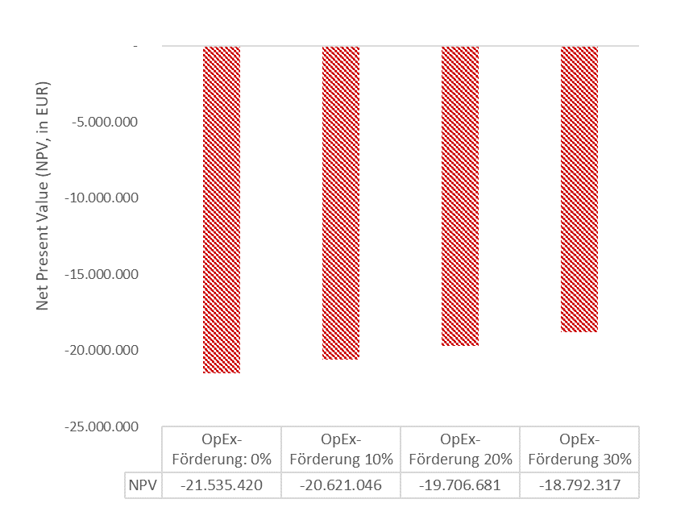

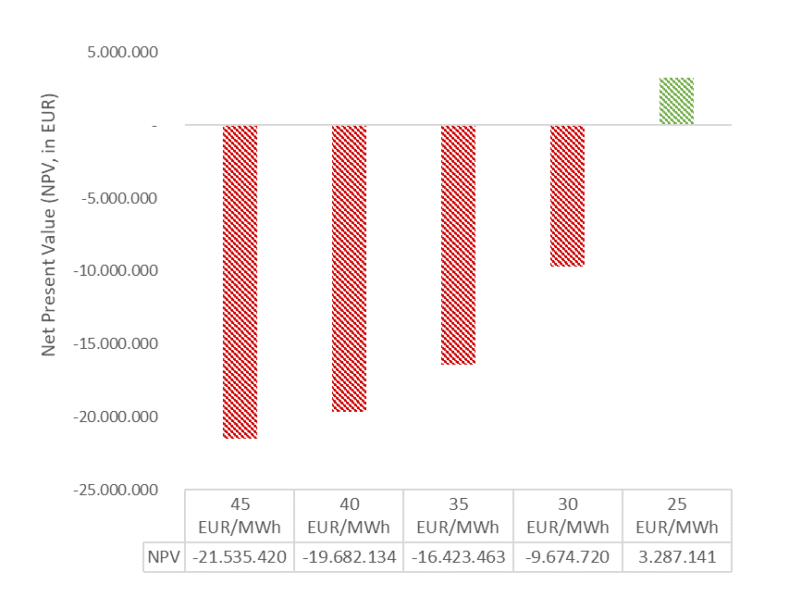

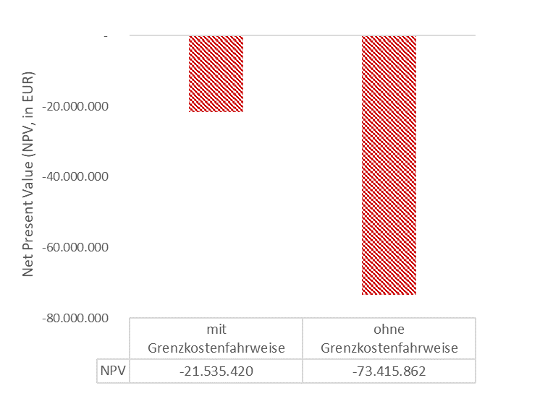

Grafiken Sensitivität GM3

Sonstige Grafiken
Strombezug | 78.75%
Wartung & Operations | 12.04%
Stack-Austausch | 6.74%
Wasserbezugskosten | 2.32%

Elektrolyseur-Stack | 63.37%
Zusätzliches Equipment | 16.90%
Bau & Infrastruktur | 4.22%
Projektentwicklung | 2.82%
Kapitalkosten | 4.63%
EPCM Service | 3.52%

